상품제안서
슈미트 프리미엄 BLDC 드라이기 | 상품코드: F32219

 |  |  |  |  |  |  | 02-412-0044 | www.easy1.co.kr
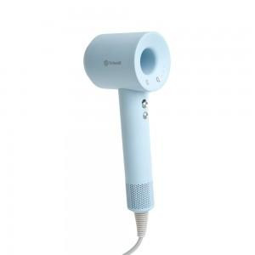

【상세/제작정보】

【인쇄/포장옵션】 | 레이저 / 포장지포장

【공급단가】 | 수량 | 20~ | 50~ | 100~ | 300~ | 500~
*VAT별도 | 단가 | 33,050원 | 32,500원 | 31,670원 | 31,120원 | 30,290원

【상품 URL】 | http://www.easy1.co.kr/src/goods_detail.php?gdno=32219

